1
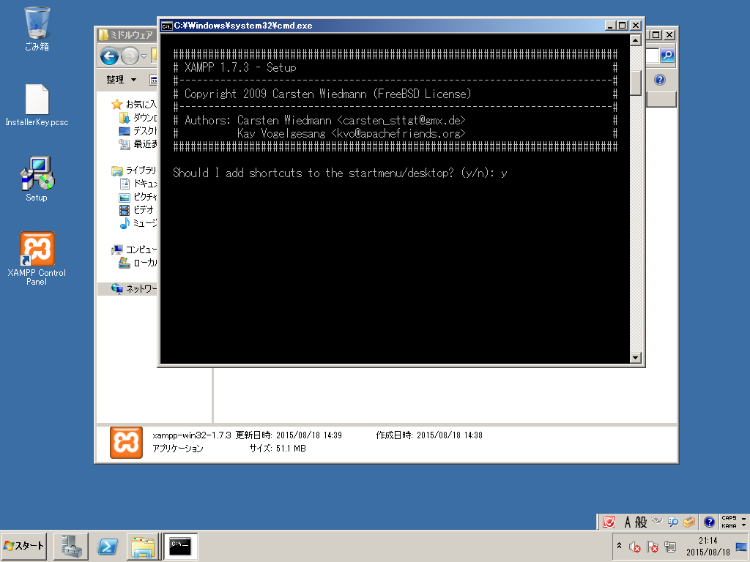

2
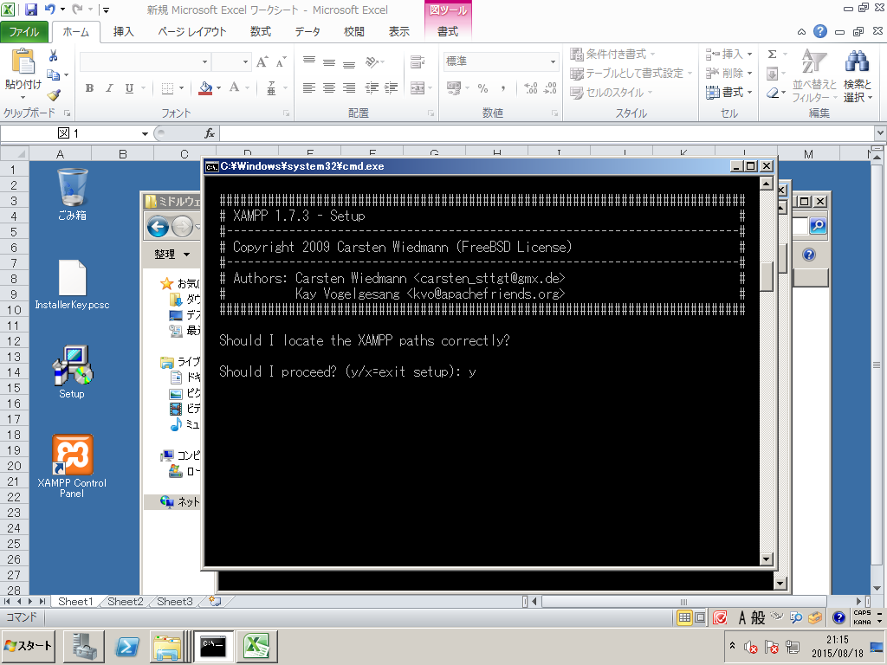

3
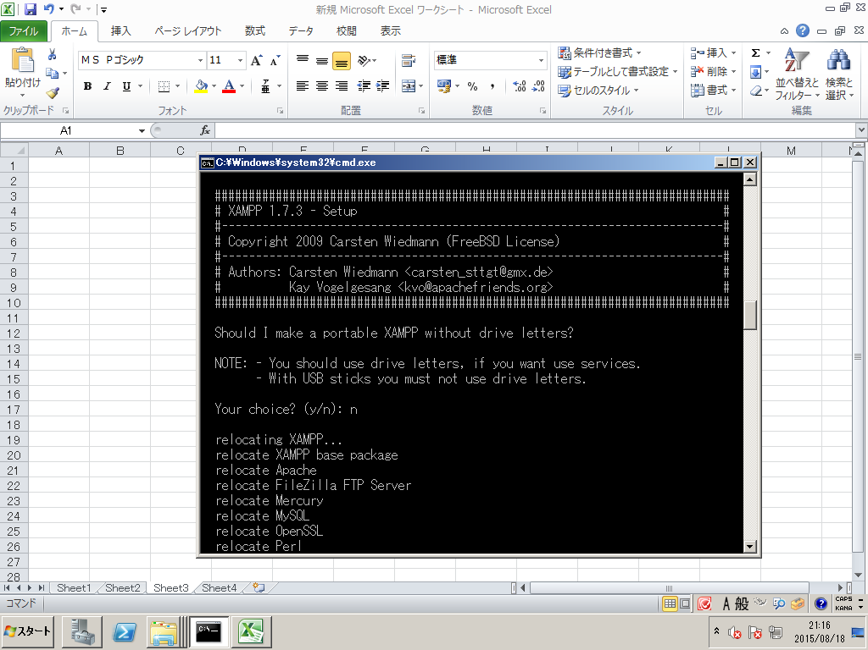

4


5
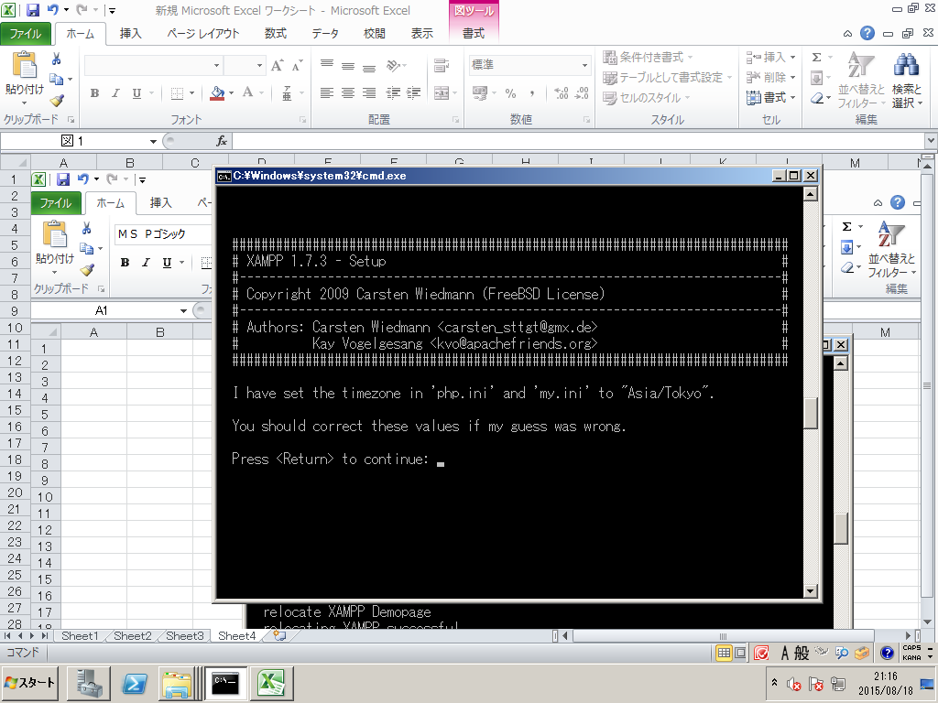

6
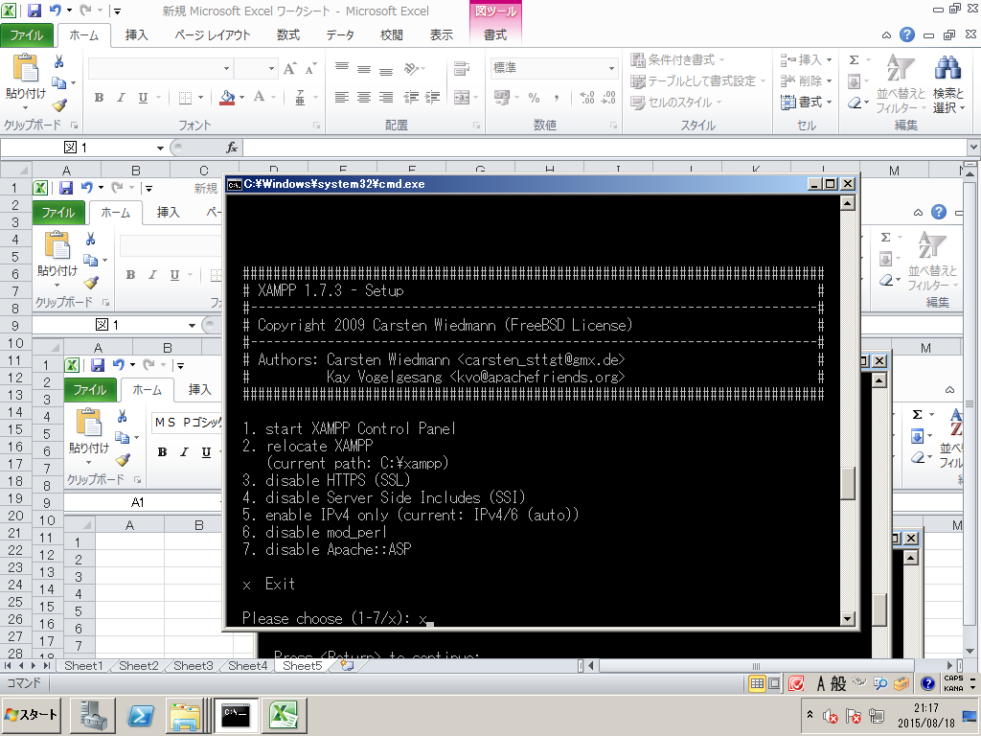

7
MYSQLの環境ファイル修正
\\hgt-rocs-app04\c$\xampp\mysql\bin
以下の部分を追加・修正する。
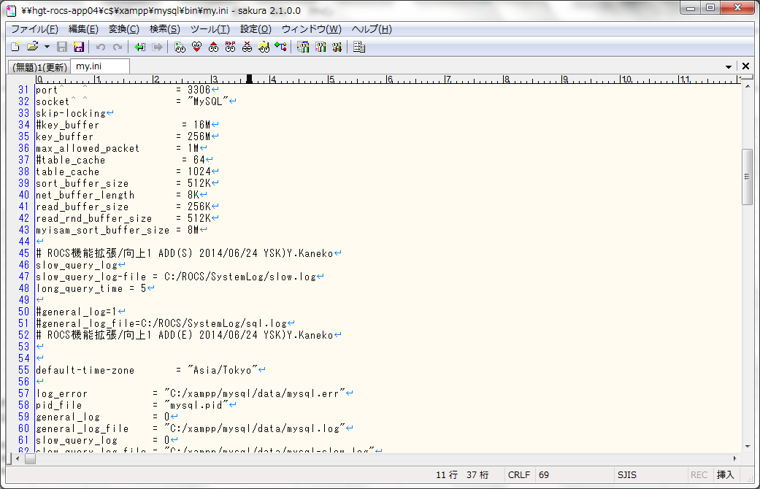

設定ファイルの修正箇所と修正内容については
02.詳細設計 ミドルウェア設定定義書.xlsx の
「my.ini」シートを参照

 | #NAME?

 |  | 3306
 |  | MySQL

 |  | = 3306
 |  | = "MySQL"

 |  | = "C:/xampp/tmp/"

